sam matrixoverzicht
sam epvk ding | optisch blok | kolom | voedingskast | tussenplaat | kabel
SAM 1050 | EP-030213H00OPT/ LM 1060 (ACS200-12Cel) | EP-040187B00KOL/ PLM - SAM 1050 versneld | HF-050205A01ACC Voedingskast SAM1050 10A | nee | HFKAB-050209A00KOL Spiraalkabel SAM1050
SAM 1050 Shenzhen inspectie | EP-030213H00OPT/ LM 1060 (ACS200-12Cel) | EP-040187B00KOL/ PLM - SAM 1050 versneld | HF-060035B01ACC Voedingskast LVC1050 Shenzhen 10A | nee | HF-060037A00ACC Aansluitkabelset LVC1050 Shenzhen
SAM 1050 Snapon | EP-030213G01OPT/ LM1060 (ACS200) - RAL3000 Rood | EP-040187B00KOL/ PLM - SAM 1050 versneld | nee | nee | nee
SAM 1050 Snapon Thailand | EP-030213G01OPT/ LM1060 (ACS200) - RAL3000 Rood | EP-040187B00KOL/ PLM - SAM 1050 versneld | nee | DRFR-080021_00KOL Tussenplaat optisch blok Thailand | nee
SAM 1050 Thailand | EP-030213H00OPT/ LM 1060 (ACS200-12Cel) | EP-040187B00KOL/ PLM - SAM 1050 versneld | HF-050205A01ACC Voedingskast SAM1050 10A | DRFR-080021_00KOL Tussenplaat optisch blok Thailand | HFKAB-050209A00KOL Spiraalkabel SAM1050
SAM LVC 1050 Shenzhen | EP-051018E00OPT/ LVC1060 (ACS200) | EP-060027A00KOL/ PLM Shenzhen versneld | HF-060035B01ACC Voedingskast LVC1050 Shenzhen 10A | nee | HF-060037A00ACC Aansluitkabelset LVC1050 Shenzhen
SAM LVC 1050 Shenzhen rechts | EP-120242B00OPT/ LVC1060 Rechtse Versie (ACS200-12Cellen) | EP-180246_01KOL/ PLM Shenzhen versneld rechts | HF-060035B01ACC Voedingskast LVC1050 Shenzhen 10A | nee | HF-060037A00ACC Aansluitkabelset LVC1050 Shenzhen
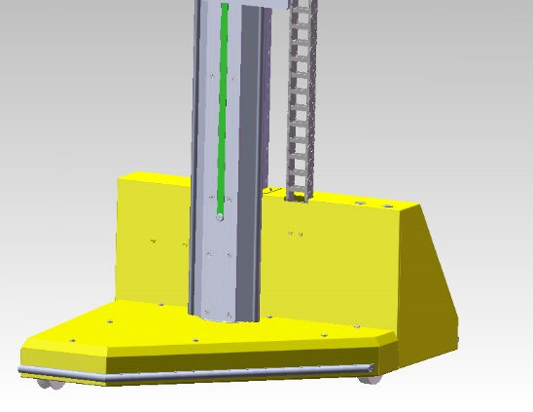
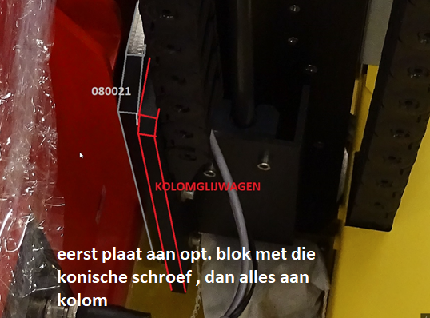

 |  | sam is een geel wagentje met een kolom op met motor sturing omhoog en omlaag

 |  |  |  | eer

oud
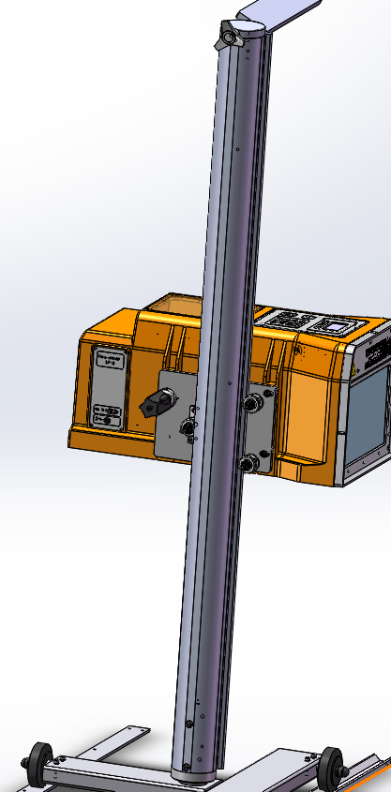
Omschrijving | Art.groep | Artikelsymbool | pv | PV geprint | adaptorsticker + 12v 60w stekkerset | PV geprint2 | Kolom2 | Kolom3
LM35 CAN-Ethernet-HDMI Rev.A | EP | 150470A01 | geen | geen | ja
LM35 Rev.A | EP | 160142A01 | L:\Letdata\data\16\0142A01\D5\160142A01-D5N01A.docx | 2018-02-23 | ja
LM35 RAL3000 Rood Rev.A | EP | 160142A02 | L:\Letdata\data\16\0142A02\D5\160142A02-D5N01A.docx | 2018-02-23 | ja
LM35 FR Rev.A | EP | 160143A01 | L:\Letdata\data\16\0143A01\D5\160143A01-D5N01A.docx | 2018-02-23 | ja
LM35 UK Rev.A | EP | 160144A01 | L:\Letdata\data\16\0144A01\D5\160144A01-D5N01A.docx | 2018-02-23 | ja
LM35 UK MOT Rev.A | EP | 160144A02 | L:\Letdata\data\16\0144A02\D5\160144A02-D5N01A.docx | 2018-02-23 | ja
LM35 HDMI Rev.A | EP | 160401A01 | 2in1 | 2018-02-23 | ja
LM35 HDMI RAL3000 Rood Rev.A | EP | 160401A02 | L:\Letdata\data\16\0401A01\D5\160401A01-D5N01_.docx | 2018-02-23 | ja
LM35 GOCA | EP | 160547_01 | L:\Letdata\data\16\0547_01\D5\160547_01-D5N01C.docx | 2018-02-23 | nee

 |  |  |  | kristien zegt
 |  |  | alle pvs zijn geupdate met ; | geen folie onderaan afdoen
 |  |  | lensfronten komen grote gaten in !
 |  |  | dubbelz tape deksel
 |  |  | venster diagonaal folie onder af

 |  |  | pv' nog printen!!!

 |  |  |  |  |  |  |  |  | 3D van een Zerolevel gemonteerd
 |  |  |  |  |  |  |  |  | L:\Letdata\data\10\0335_00\T3\T03100335N09_.lnk

